SISTEMA_OBRAS_CIVILES
 | REPORTE FOTOGRÁFICO - Sistema de Obras Civiles / Seguridad Exterior
Nombre de la Estacion: | Santa Eulalia
Nombre de Localidad: | SANTA EULALIA
Fecha: | 22/07/2026 - 22/07/2026
Direccion: | ASOCIACION DE VIVIENDA SAN MARTIN LT.6 / Referencia frente al grifo Petroperu
ID site: | CAC PRONATEL HUAROCHIRI
CRQ: | CRQ000000102972
Sticker Año mantenimiento |  |  | Letrero de Localidad beneficiaria o GPS
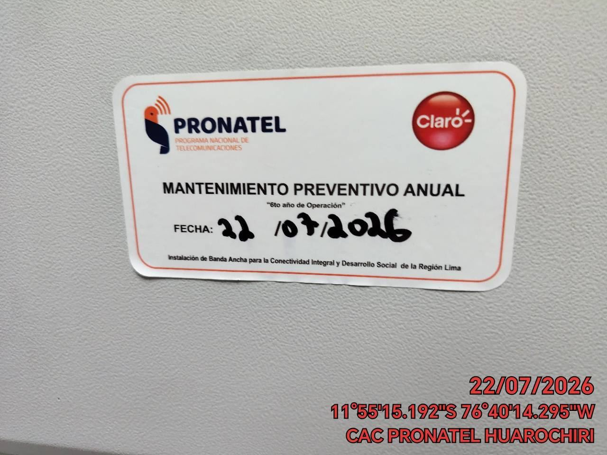 |  |  | 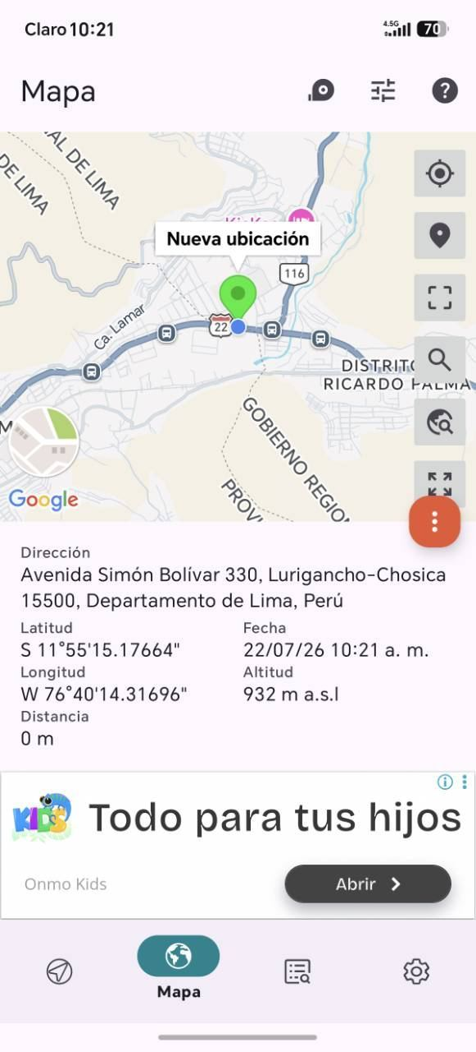

REVISION DEL ESTADO DE COLUMNAS Y VIGAS
ANTES |  | DURANTE |  | DESPUES
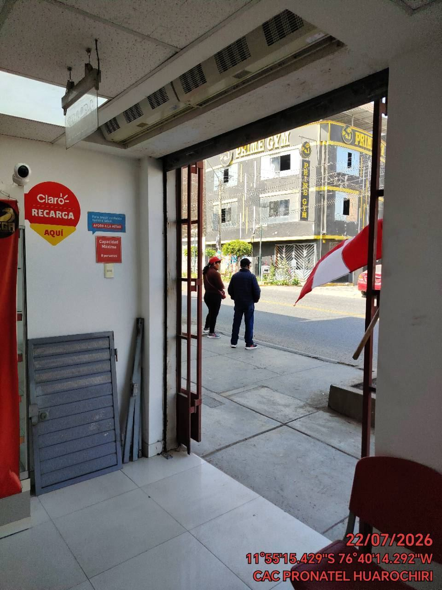 |  | 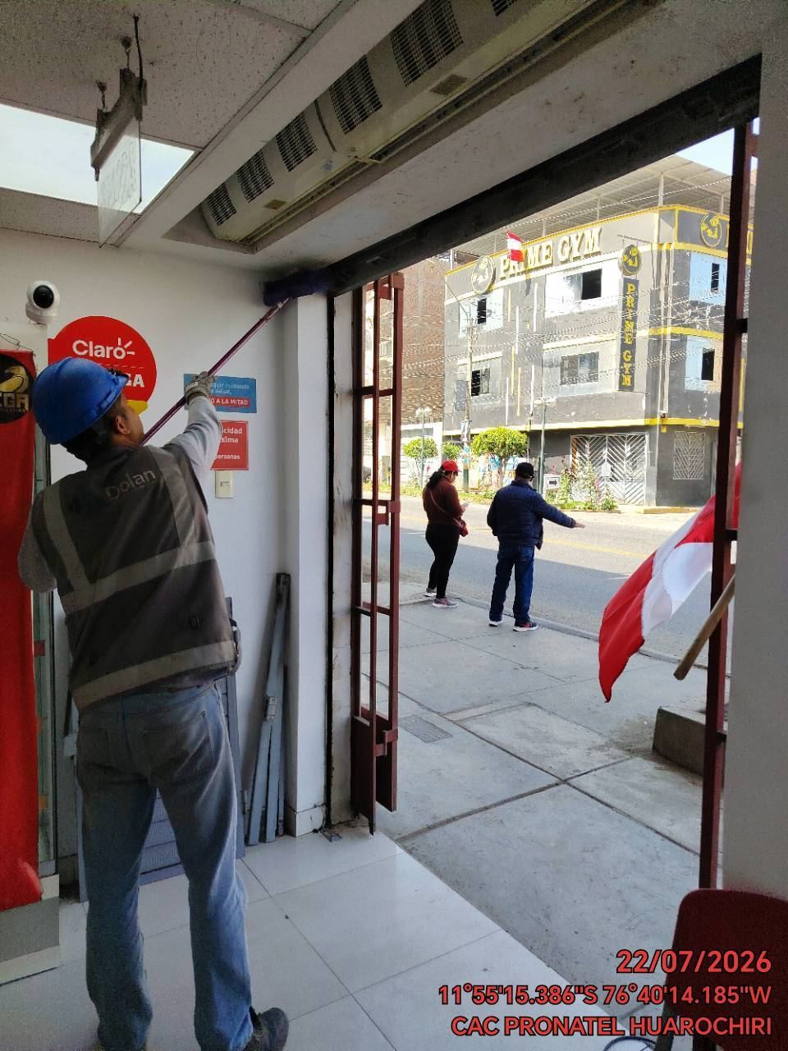 |  | 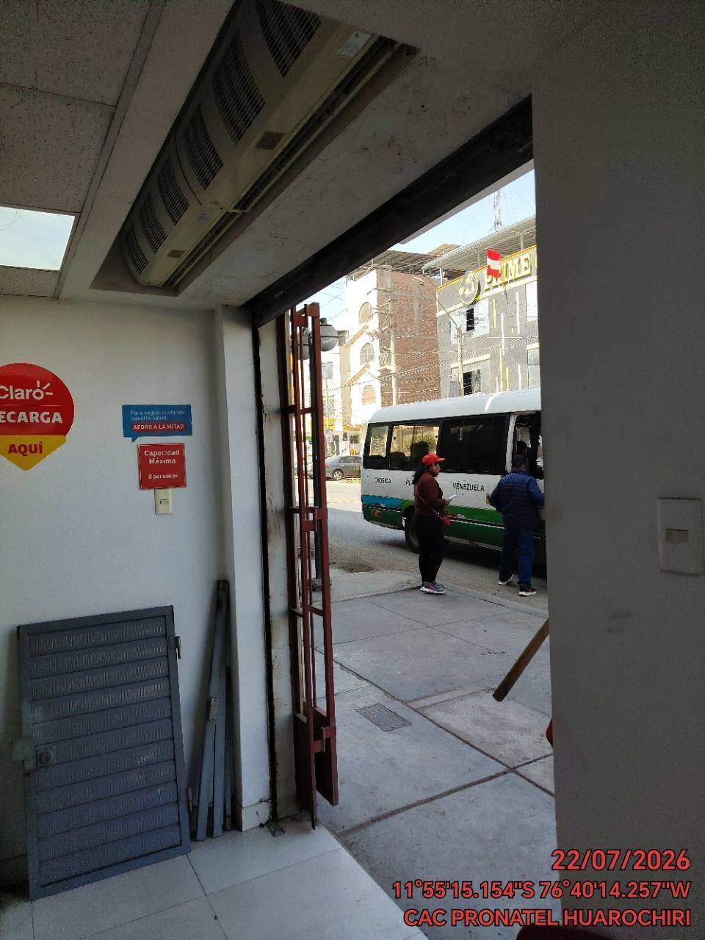

REVISION DEL ESTADO DEL CERCO PERIMETRICO
ANTES |  | DURANTE |  | DESPUES
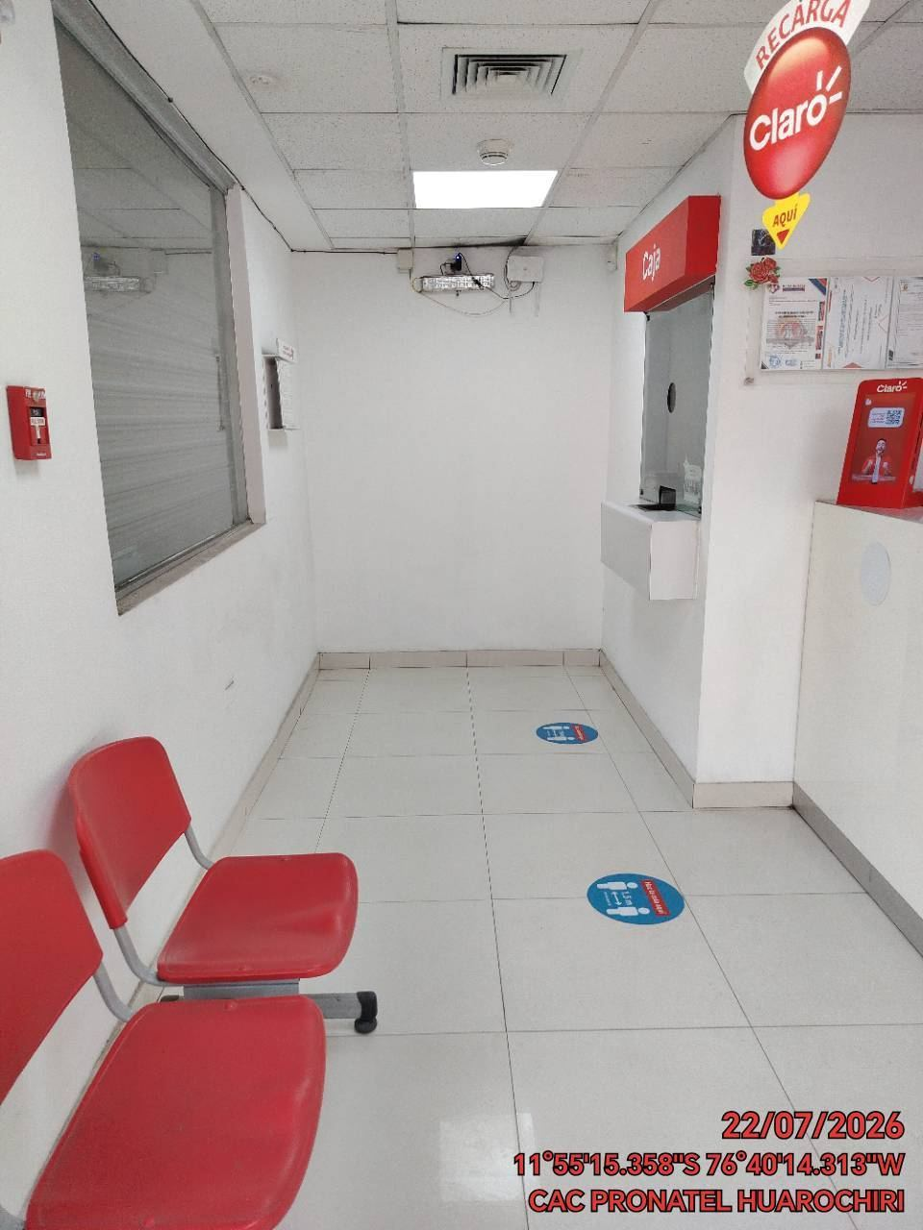 |  | 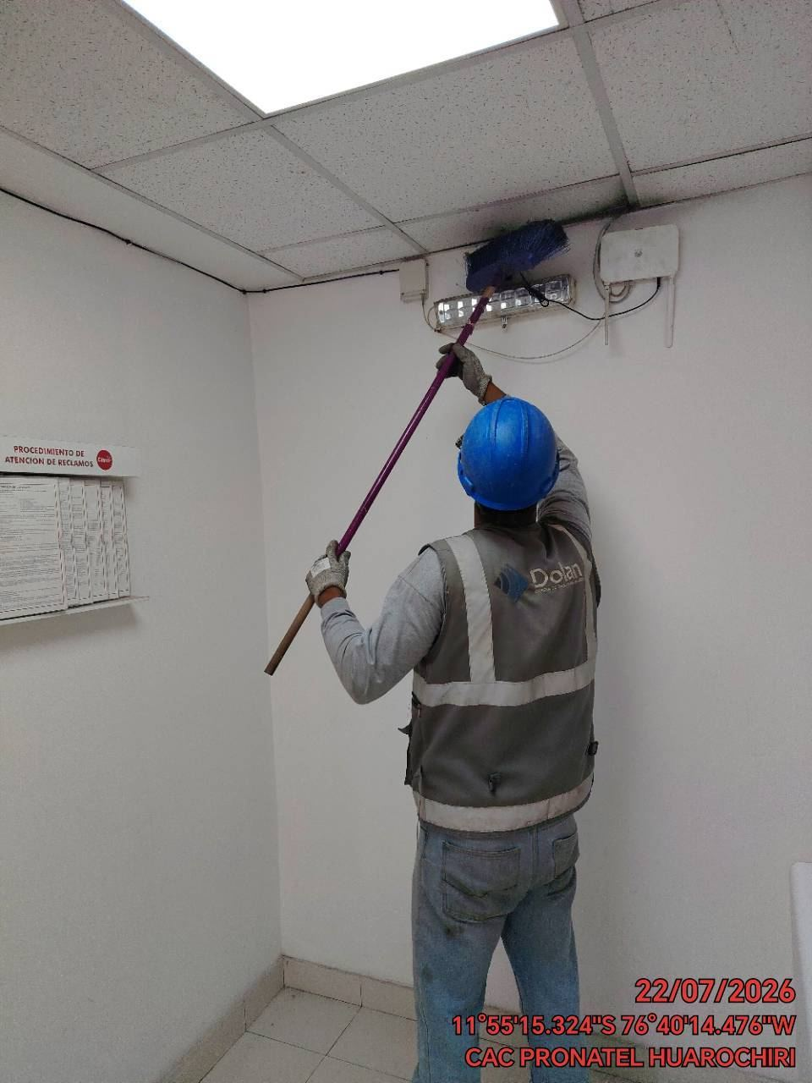 |  | 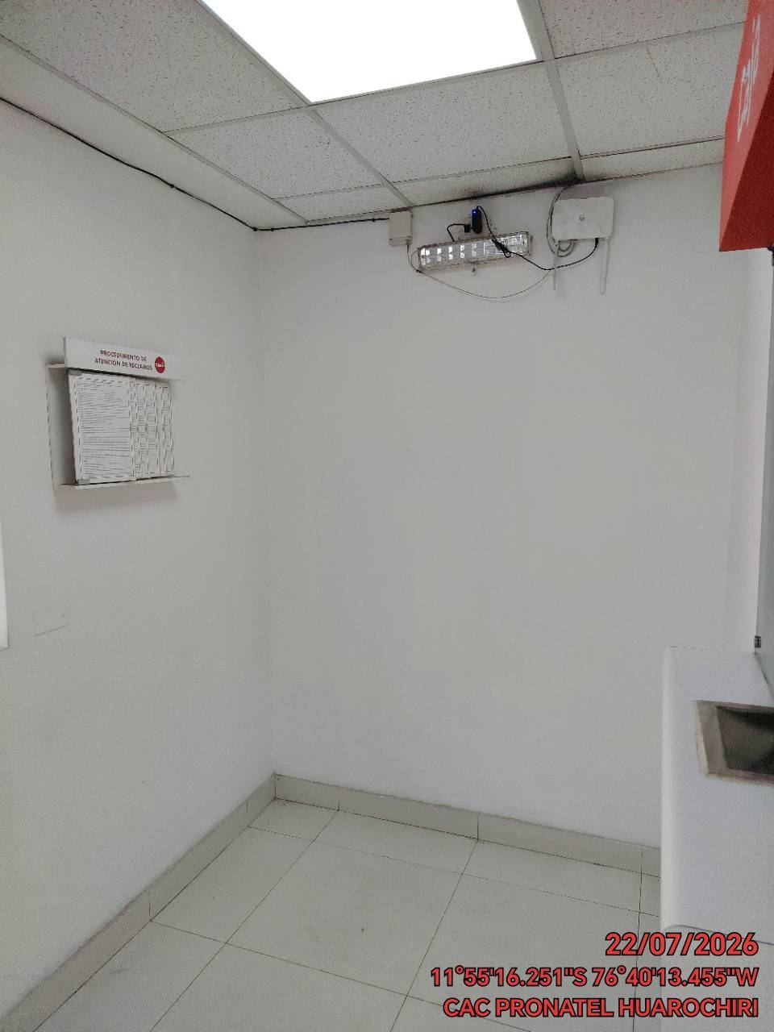

REVISION DEL ESTADO DE LA CONCERTINA
ANTES |  | DURANTE |  | DESPUES


REVISION DEL ESTADO DE LA PUERTA
ANTES |  | DURANTE |  | DESPUES
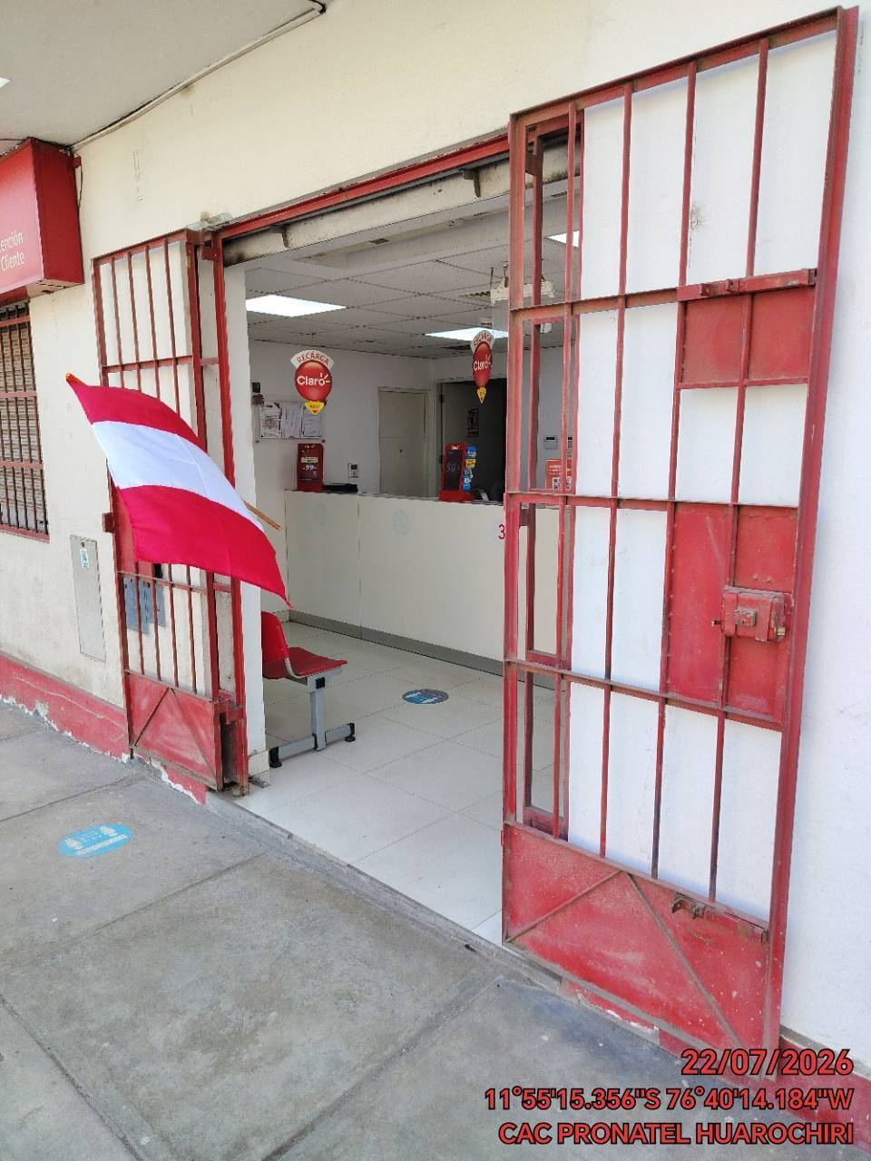 |  | 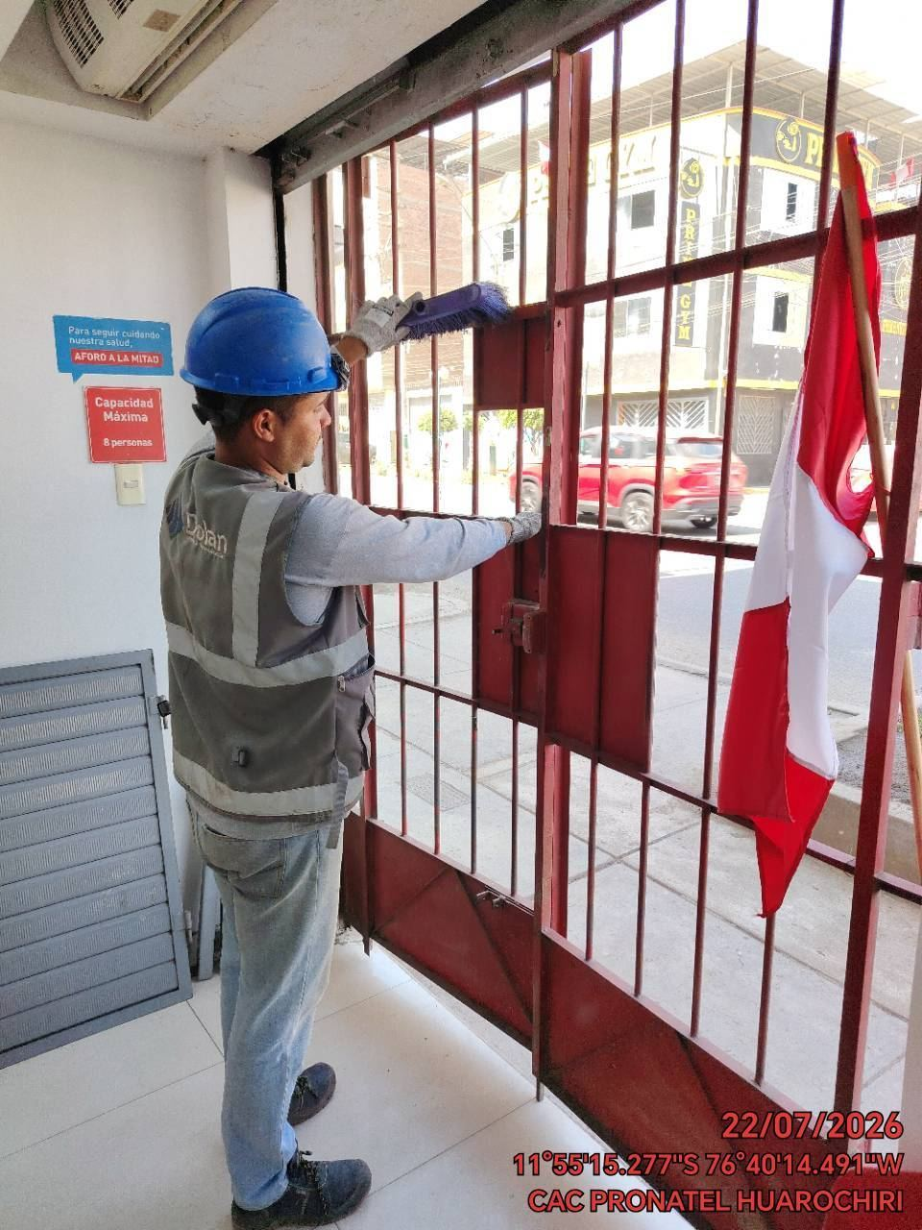 |  | 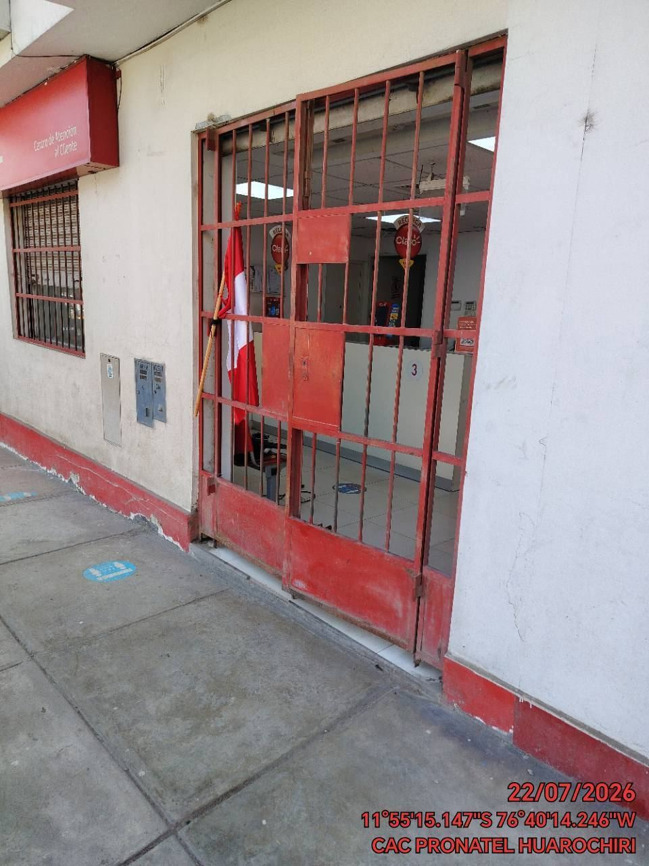

FOTOS DEL EQUIPAMIENTO EN INTERIOR DEL GABINETE
ANTES |  | DURANTE |  | DESPUES

